장혁
할일 | 내용 | 할당일 | 완성일 | 결과 | 문제점
인디언포커 게임 1차 회의록 작성 | 1차 정기모임 회의 내용 기록 | 2019-04-23 | 2019-04-23 | 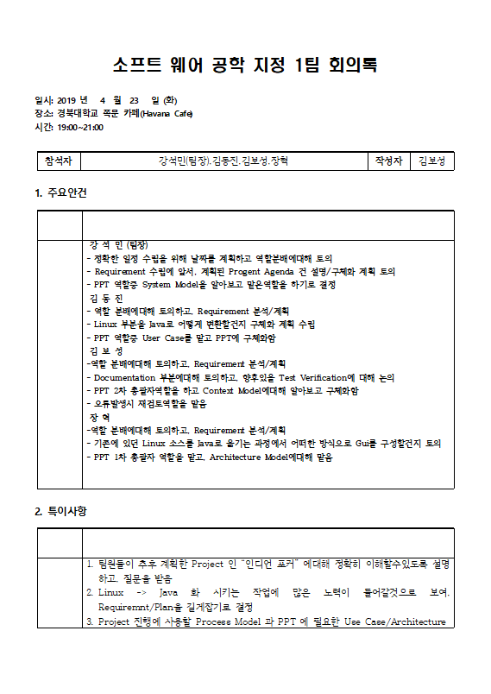 1차 정기 회의 장소-일시 지정과 회의록 내부기안 작성 | X
인디언포커 게임 중간PPT 작성 | 인디언 포커게임 중간 1차 PPT 에 문제가 있는 부분이 많아 교수님께서 수업시간에 문제점으로 지적된 부분을 수정하고 4.28일 추가 수정으로 2차 중간PPT 를 작성함. | 2019-04-27 | 2019-04-27 | 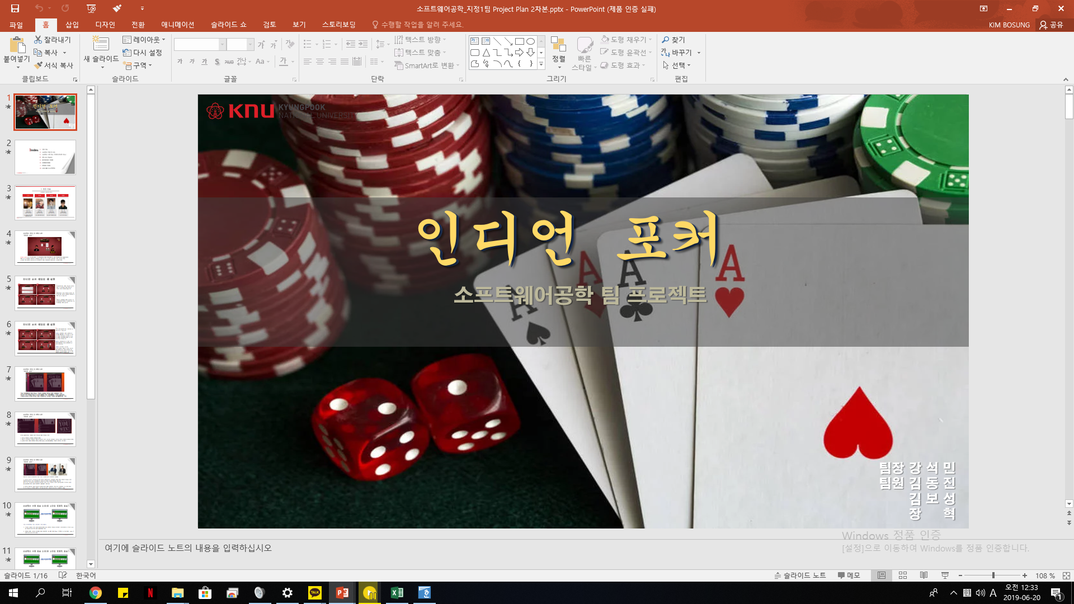 1차 PPT 작성 - 2차 재 PPT 작성 | 1차 부분에 문제있었던, Diagram 이나 정량적 목표 / 성과대비 결과 등 부분을 2차 제출본에 반영
인디언포커 게임 2차 회의록 작성 | 2차 정기모임 회의 내용 기록 | 2019-05-07 | 2019-05-07 | 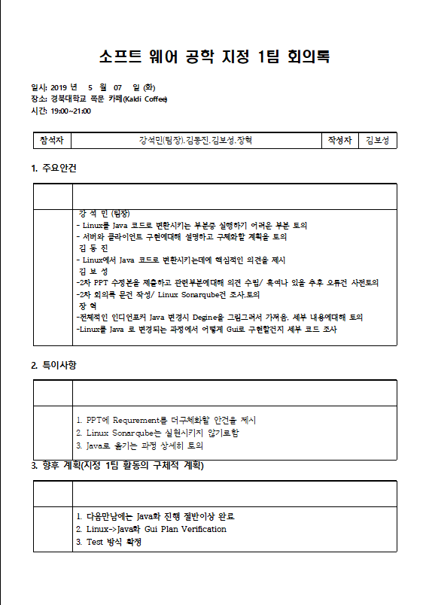 2차 정기 회의 장소-일시 지정과 회의록 내부기안 작성 | X
인디언포커 게임 3차 회의록 작성 | 3차 정기모임 회의 내용 기록 | 2019-05-21 | 2019-05-21 | 3차 정기 회의 장소-일시 지정과 회의록 내부기안 작성 | X
인디언포커 게임 4차 회의록 작성 | 4차 정기모임 회의 내용 기록 | 2019-05-28 | 2019-05-28 | 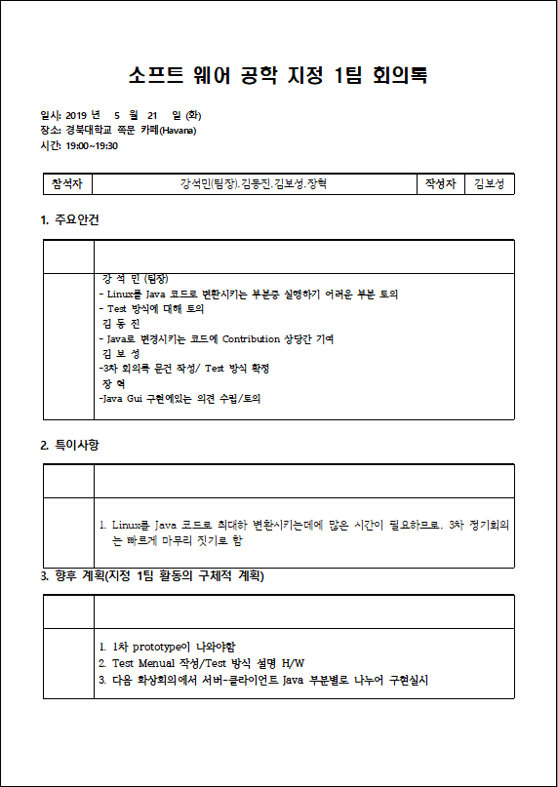 4차 정기 회의 장소-일시 지정과 회의록 내부기안 작성 | X
인디언포커 게임 5차 회의록 작성 | 5차 정기모임 회의 내용 기록 | 2019-06-02 | 2019-06-02 | 5차 정기 회의 장소-일시 지정과 회의록 내부기안 작성 | X
인디언포커 게임 6차 회의록 작성 | 6차 정기모임 회의 내용 기록 | 2019-06-19 | 2019-06-19 | 6차 정기 회의 장소-일시 지정과 회의록 내부기안 작성 | X
인디언포커 게임 최종 PPT작성 | 최종 PPT를 작성함에있어, 개요부분과 성과대비 문제점 분석에 많은 부분을 팀들간 토의함. 1차 Prototype 지연으로 초기성과대비 많은 부분이 문제가 있음을 깨닫고 고찰기록 | 2019-06-19 | 2019-06-19 | 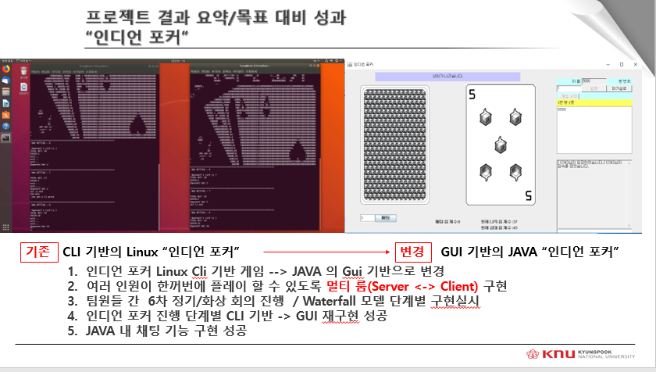 최종 PPT에 기입될 내용을 정리/토론함 | X
인디언포커 게임 사용자 Manual/ 설치 Manual 작성 | 인디언 포커게임을 처음하는 사용자가 설치하는 방법과 실행하는 방법에대한 Manual 을 PPT로 작성하였다. | 2019-06-19 | 2019-06-19 | 처음 이용하는 사용자도 쉽게 이용할수있도록 PPT보고 그대로 따라하기만 하면 되도록 만듬. (자바 JDK나 Eclipse 설치방법 Manual 에서 아이디어 착안) | X

